Sheet1
Picture | Stars | Number of Reviews | Average Cost | Japanese Name | English Name | URL
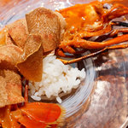 | 4.67 | 72 | ￥60,000～￥79,999 | コントワール フー | Comptoir Feu | https://tabelog.com/tw/osaka/A2701/A270102/27088894/
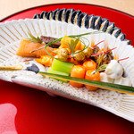 | 4.61 | 144 | ￥30,000～￥39,999 | 本湖月 | Honkogetsu | https://tabelog.com/tw/osaka/A2701/A270202/27001286/
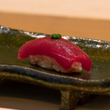 | 4.49 | 75 | ￥20,000～￥29,999 | 鮨 おおが | Sushiooga | https://tabelog.com/tw/osaka/A2705/A270501/27104114/
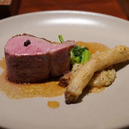 | 4.45 | 326 | ￥15,000～￥19,999 | Fujiya 1935 | Fujiya 1935 | https://tabelog.com/tw/osaka/A2701/A270106/27001070/
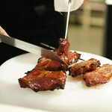 | 4.44 | 52 | ￥15,000～￥19,999 | 蓮心 | Renshin | https://tabelog.com/tw/osaka/A2701/A270101/27111640/
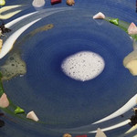 | 4.35 | 114 | ￥60,000～￥79,999 | ハジメ | HAJIME | https://tabelog.com/tw/osaka/A2701/A270102/27015488/
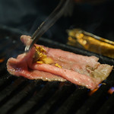 | 4.35 | 85 | ￥10,000～￥14,999 | 生ホルモン処 おさむちゃん。 | Namahorumondokoroosamuchan | https://tabelog.com/tw/osaka/A2705/A270501/27052134/
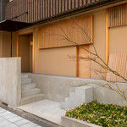 | 4.34 | 60 | ￥15,000～￥19,999 | 米増 | Yonemasu | https://tabelog.com/tw/osaka/A2701/A270108/27095726/
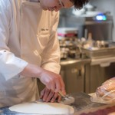 | 4.33 | 108 | ￥15,000～￥19,999 | トムクリオーザ | TOM Curiosa | https://tabelog.com/tw/osaka/A2701/A270101/27075332/
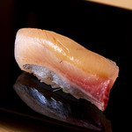 | 4.31 | 128 | ￥20,000～￥29,999 | 尽誠 | Jinsei | https://tabelog.com/tw/osaka/A2701/A270201/27000411/
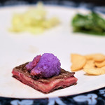 | 4.29 | 194 | ￥30,000～￥39,999 | カハラ | Kahala | https://tabelog.com/tw/osaka/A2701/A270101/27000188/
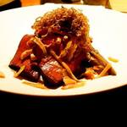 | 4.27 | 95 | ￥15,000～￥19,999 | ラ カンロ | La Kanro | https://tabelog.com/tw/osaka/A2701/A270103/27076253/
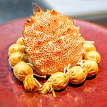 | 4.26 | 103 | ￥10,000～￥14,999 | 中国菜 火ノ鳥 | Hinotori | https://tabelog.com/tw/osaka/A2701/A270102/27085978/
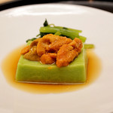 | 4.26 | 79 | ￥15,000～￥19,999 | もめん | Momen | https://tabelog.com/tw/osaka/A2701/A270201/27017665/
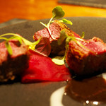 | 4.21 | 190 | ￥20,000～￥29,999 | カモシヤ クスモト | Kamoshiya Kusumoto | https://tabelog.com/tw/osaka/A2701/A270108/27010572/
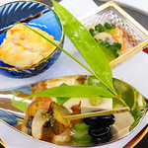 | 4.20 | 67 | ￥15,000～￥19,999 | 柏屋 大阪千里山 | KASHIWAYA Osaka Senriyama | https://tabelog.com/tw/osaka/A2706/A270602/27001141/
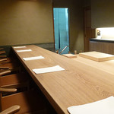 | 4.16 | 57 | ￥20,000～￥29,999 | 天神橋 青木 | Aoki | https://tabelog.com/tw/osaka/A2701/A270103/27076702/
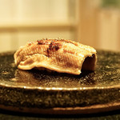 | 4.15 | 278 | ￥15,000～￥19,999 | 鮓 きずな | Kizuna | https://tabelog.com/tw/osaka/A2701/A270107/27041868/
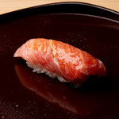 | 4.15 | 78 | ￥10,000～￥14,999 | 弥助 | Yasuke | https://tabelog.com/tw/osaka/A2705/A270501/27001079/
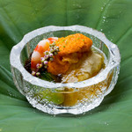 | 4.14 | 60 | ￥15,000～￥19,999 | 是しん | Zeshin | https://tabelog.com/tw/osaka/A2701/A270101/27077650/

